Worksheet
 | Alklima B.V.
 | Van Hennaertweg 29
 | 2952 CA Alblasserdam
 | NEDERLAND
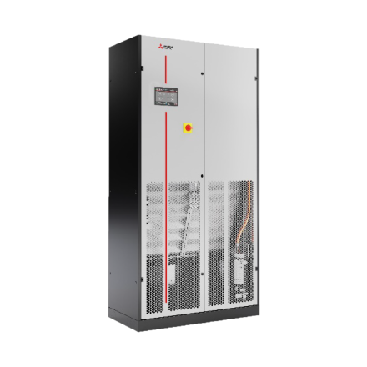
Code | S-MT-G00-F2-O-022-KHB
Product | s-MEXT-G00 3D Upflow-unit 22,6 kW incl. opties (R32)

Vermogen & prestaties
Naam |  | Waarde | Eenheid
Koelcapaciteit |  | 22.6 | kW
EER (koeling) |  | 3.18

Elektrische gegevens
Naam |  | Waarde | Eenheid
Voeding, fase & frequentie |  | 230V / 1~N+a / 50 Hz
Voeding/aansluitmogelijkheid |  | Netvoeding
Afzekering apparaat |  | 35 | A

Technische gegevens
Naam |  | Waarde | Eenheid
Type koudemiddel (GWP) |  | R32 (675)
Luchtdebiet koelen |  | 5000 | m³/h

Geluidsprestaties
Naam |  | Waarde | Eenheid
Geluidsdrukniveau koelen |  | 60 | dB(A)
Geluidsvermogenniveau |  | 76 | dB(A)

Afmetingen & aansluitingen
Naam |  | Waarde | Eenheid
Koelleiding diameters |  | 1/2" - 1"
Uitwendige buisdiameter condensafvoer |  | 19 | mm
Afmetingen (HxBxD) |  | 1980 × 1000 × 500 | mm
Gewicht |  | 179 | kg

Uitvoering & werking
Naam |  | Waarde | Eenheid
Werkingsprincipe |  | Alleen koelen
VRF-uitvoering |  | Nee
Model (binnenunit) |  | Vloer
Inverter gestuurd |  | Nee
Met draadloze afstandsbediening |  | Nee
Met afstandsbediening |  | Ja
Met klokprogramma/timer |  | Ja
Met luchtzuiveringsfilter |  | Ja
Met geurfilter |  | Nee
Inclusief condensafvoerpomp |  | Nee
Binnenunit met buitenluchtaansluiting |  | Nee

